MQTT的QOS
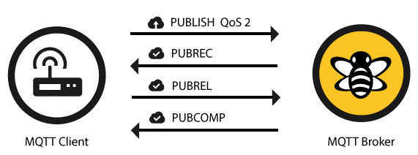
Quality of Service等级是发送与接收端的一种关于保证交付信息的协议。一共有3 个QoS 等级：
Qos0 : 最多一次（0）
Qos1 : 最少一次（1）
Qos2 : 只一次（2）
QoS 总是会有2个不同的交付信息组成：客户端（client）推送给代理（broker），代理（broker）推送给订阅的客户端（client）。
当客户端推送信息给代理的时候，QoS的等级是有客户端决定的。
当代理传送一条信息给订阅的客户端的时候，会使用这个客户端之前设定的QoS等级。

QoS 0 —— 最多1次
最小的等级就是 0。并且它保证一次信息尽力交付。一个消息不会被接收端应答，也不会被发送者存储并再发送。
这个也被叫做“即发即弃”。

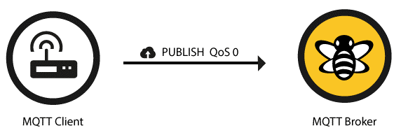

QoS 1 ——最少1次
当使用QoS 等级1 时， 它保证信息将会被至少发送一次给接受者。但是消息也可能被发送两次甚至更多。

QoS 2
最高的QoS就是2，它会确保每个消息都只被接收到的一次，他是最安全也是最慢的服务等级。

